基本操作
基本操作

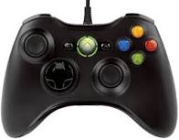 右スティックで移動

Xボタンで正面に球を発射

Aボタンでジャンプ （bustが50になると できなくなる）

Rボタンでガード （空中の場合、bust 50で解除）

